合成分解逻辑
 | 合成＆分解系统逻辑
 | 一、文档结构
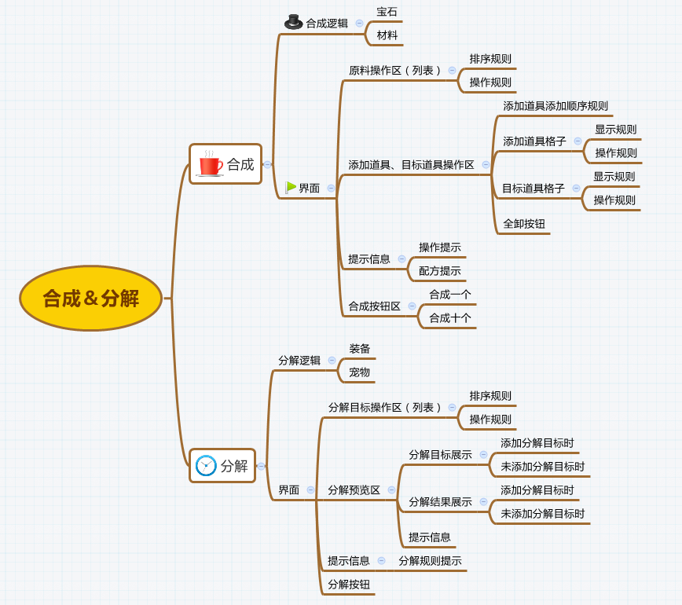

 | 二、合成分解逻辑
 |  | 合成
 |  |  | 1. 可合成的种类
 |  |  |  | 宝石、材料
 |  |  | 2. 合成规则
 |  |  |  | 宝石
待定什么时候定（ls） |  |  |  |  | 1）5个n级宝石合成y个n+1级宝石 |  |  | y值待定（1或者2）
快了快了吧~ |  |  |  |  | 2）原料宝石无种类条件限制，生成的目标宝石在所有种类中随机一个，各个种类被随机到的权重待定（该权重不随等级变化，固定一套）
 |  |  |  |  | 3）版本内的最高等级的宝石无法合成其他宝石
 |  |  |  |  | 注意：宝石合成的规则是独立于材料之外的，不走配置
 |  |  |  | 材料
 |  |  |  |  | 1）x个某个道具合成y个某个道具，具体道具为几合几由配置给出
 |  |  |  |  | （合成关系都为同类道具内部低级合成中级，中级合成高级这么个类似的节奏）
 |  |  |  |  | 2）几合几的配置
 |  |  |  |  | 道具Item表
 |  |  |  |  |  | targetItem | needCount
 |  |  |  |  |  | 合成/兑换列表 | 合成/兑换需要数量
 |  |  |  |  |  | 填写该道具可合成的ItemID
 |  |  |  |  |  | 配置格式符合道具通用配置结构

 |  | 分解
 |  |  | 1. 可分解的种类
 |  |  |  | 装备、宠物
 |  |  | 2. 分解规则
 |  |  |  | 装备
 |  |  |  |  | 装备分解将获得金币+道具
 |  |  |  |  | 获得的道具与装备的品阶、强化等级对应关系读取配表
 |  |  |  |  | 在equipForge表中增加列：
 |  |  |  |  |  | decompose
 |  |  |  |  |  | 分解获得列表
道具是配的，不需要公式了吧？ |  |  |  |  |  | 填写分解获得的ItemID
是说配置道具具体得几个是公式，道具具体是什么用配置 |  |  |  |  |  | 配置格式符合道具通用配置结构（支持配置道具id及数量）
 |  |  |  | 宠物
 |  |  |  |  | 宠物分解将获得道具
 |  |  |  |  | 获得的道具与宠物的品阶关系读取配表
 |  |  |  |  | 在unitStage表中增加列：
 |  |  |  |  |  | decompose
 |  |  |  |  |  | 分解获得列表
同上 |  |  |  |  |  | 填写分解获得的ItemID
同上 |  |  |  |  |  | 配置格式符合道具通用配置结构（支持配置道具id及数量）

合成UI
 |  | 合成＆分解系统UI
 |  | 一、合成
 |  |  |  |  |  |  |  | 标题

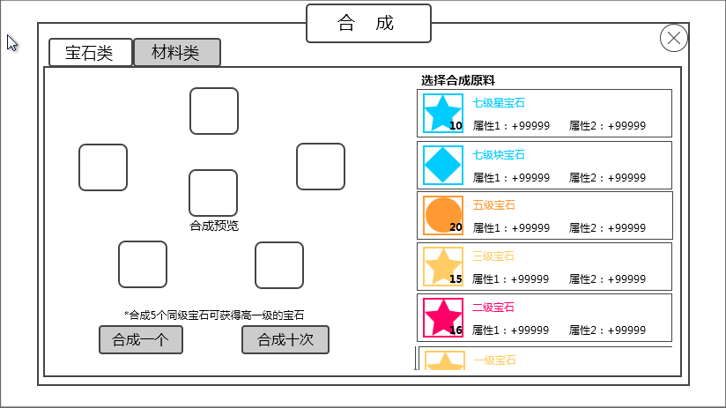
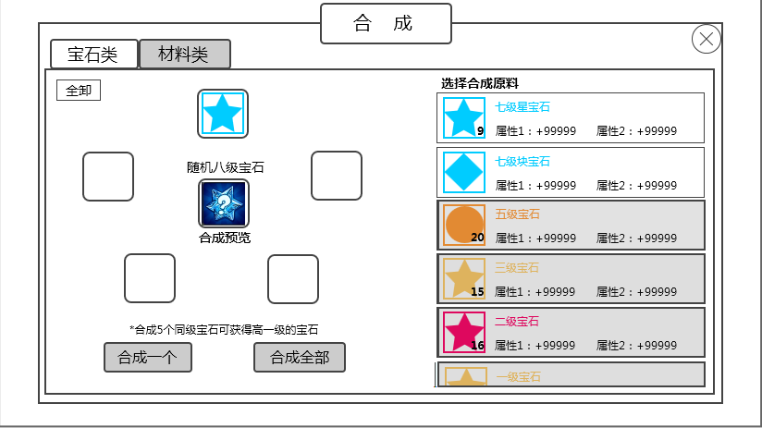
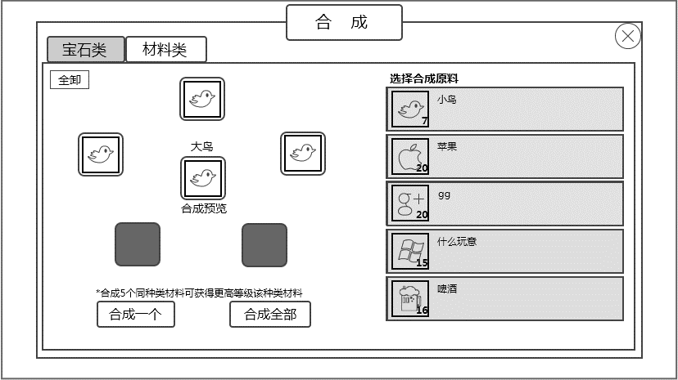
 |  |  | 切页标签

 |  |  | 添加道具、 |  |  |  |  |  |  |  |  |  | 原料操作区
 |  |  | 目标道具操作区

 |  |  | 提示信息

 |  |  |  |  | 合成一个按钮 |  | 合成十次按钮

 |  |  |  | 图1 |  |  |  |  |  |  |  |  |  | 图2 |  | 图3

 |  |  | 进入
 |  |  |  | 通过游戏主功能界面的合成UI进入
 |  |  | 标题
 |  |  |  | 合成
 |  |  |  | 多语言ID | compose_title
 |  |  |  | 符合通用文字缩放规则
 |  |  | 切页标签
 |  |  |  | 控件类型
 |  |  |  |  | 标签页
 |  |  |  | 显示位置
 |  |  |  |  | 见图1
 |  |  |  | 显示形式
 |  |  |  |  | 横向
 |  |  |  | 出现/隐藏规则
 |  |  |  |  | 合成页面出现时出现
 |  |  |  | 标签页文案
 |  |  |  |  | 分页签显示顺序为 宝石、材料
 |  |  |  |  | 多语言ID | 宝石 | bag_tag_gem
 |  |  |  |  |  | 材料 | bag_tag_item
 |  |  |  |  | 符合通用文字缩放规则
 |  |  |  | 标签页操作
 |  |  |  |  | 采用默认
 |  |  |  | 标签页样式
 |  |  |  |  | 普通
 |  |  |  |  | 按下
 |  |  |  |  | 选中
 |  |  |  | 音效
 |  |  |  |  | 事件 | 音效资源
 |  |  |  |  | 点击按钮 | 待回归

 |  |  | 原料操作区
 |  |  |  | 宝石 |  |  |  | 材料
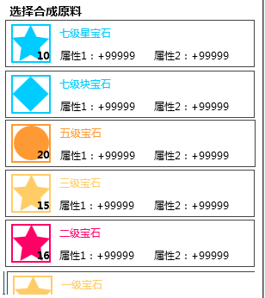
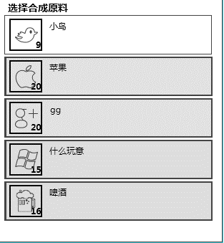

 |  |  |  | 最多显示个数见美术设计的UI标准文档，最后一个半个显示

 |  |  |  | 小标题
 |  |  |  |  | 显示 “选择合成原料”
 | ID重复了，跟上面材料分页 |  |  |  | 多语言ID | compose_chmaterial
 | 已改
 |  |  |  | 列表
 |  |  |  |  | 1）样式
 |  |  |  |  |  |  | 宝石名称 |  |  |  |  |  | 材料名称

 |  |  |  |  |  | 宝石icon图标 |  | 属性信息 |  |  |  | 材料icon图标
所有材料全能合成？
不是 | 宝石背包也有，都见背包得了 |  |  |  |  | ★宝石列表格式同背包 |  |  |  |  |  | ★材料列表格式同背包
 | 已改
 |  |  |  |  | 2）操作规则
 |  |  |  |  |  | 除道具icon位置响应tips点击外，点击每个条目中的其他位置相当于做了添加原料的操作
 |  |  |  |  |  | 点击一次，添加一个原料，若玩家拥有的该原料个数多于1，则堆叠数量减1；若玩家拥有的该原料个数仅有1个，则添加操作后，道具堆叠数量变为0，道具不会从列表中消失，列表条目变为不可用状态
 |  |  |  |  |  | 添加一个原料后，不满足已添加原料的配方的条目全部变为不可用状态，不响应点击
 |  |  |  |  |  |  | 对于宝石而言：添加一个宝石后，与添加宝石同级别的宝石保持正常状态，其他界别的宝石均变为不可用；
 |  |  |  |  |  |  | 对于材料而言：添加一个材料后，与添加材料不同的其他材料均变为不可用状态。
 |  |  |  |  |  | 当按照配方原料全部添加完成后，列表中所有条目变为不可用状态，不响应点击
 |  |  |  |  |  | 不可用状态示例

 |  |  |  |  | 3）排序规则
 |  |  |  |  |  | 宝石列表
宝石等级在哪查 | 宝石排列也应该根据宝石类型排一下吧 |  |  |  |  |  | ★列出当前版本“最高等级-1”等级的玩家拥有的且该宝石未被镶嵌到任何装备上的所有宝石（不列出最高等级的宝石是因为最高等级宝石不能合成任何宝石）
item表加一个宝石等级的字段 | 随机-随意 |  |  |  |  |  | ★根据宝石等级（实际为宝石的品级，品级可以代表等级信息）由高到底进行排列，等级相同的宝石按照宝石堆叠数量由高到低进行排列，等级和堆叠数量均相同的宝石随意排
 | 宝石类型和宝石堆叠数量取一种就行了 |  |  |  |  |  | 需要在Item表中，增加一个宝石等级gemLevel的字段
 |  |  |  |  |  | 材料列表
 |  |  |  |  |  |  | ★列出可以进行合成操作的所有材料（不能合成其他的材料不列出，能被合成的列出），具体种类待定
 |  |  |  |  |  |  | ★同背包，详见《背包基础逻辑》的“基础规则“切页的”道具排序规则“

 |  |  | 添加道具、目标道具操作区
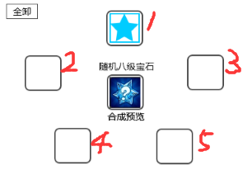

 |  |  |  | 添加道具格子
 |  |  |  |  | 个数
 |  |  |  |  |  | 由上图中红色标注1-5的五个格子构成
 |  |  |  |  | 样式
 |  |  |  |  |  | 未添加道具时：分为可用和不可用两个状态
 |  |  |  |  |  | 添加道具后：显示为底框+上方道具icon的形式
 |  |  |  |  | 规则
 |  |  |  |  |  | 1）玩家在添加第一个道具时，判断该道具的配方需要的原料个数，只保留原料个数个的格子为可用状态（保留时，按照上图的数字标示顺序保留），其余格子变为不可用状态
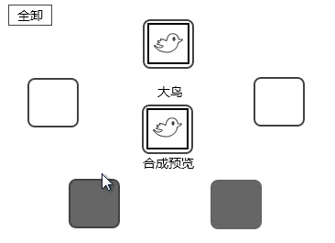
 |  |  |  |  |  | 示例：

 |  |  |  |  |  | 2）玩家添加合成原料时，按照图中标示的1-5的顺序进行填充
 |  |  |  |  |  | 3）添加合成原料后，在此处点击显示的道具icon，卸下该处原料（即点击此处的原料道具icon，不会弹出tips），原料回到右侧列表
 |  |  |  |  |  |  | 道具堆叠数量加1
 |  |  |  | 目标道具格子
 |  |  |  |  | 样式+操作规则
 |  |  |  |  |  | 未添加原料时 |  | 添加原料后
 |  |  |  |  |  |  |  |  |  | 道具名称
 |  |  |  |  |  |  |  |  |  | 格子底框+道具icon

 |  |  |  |  |  |  |  |  |  | 合成预览

 |  |  |  |  |  | 未添加原料时，目标道具格子显示 格子底框，底框下方显示”合成预览“ |  |  |  |  |  |  | 符合通用文字缩放规则
 |  |  |  |  |  |  | 多语言ID | 合成预览 | compose_preview
 |  |  |  |  |  | 当添加了任一个原料后，目标道具格子立即根据合成配方出现合成目标提示，样式如上方右图
 |  |  |  |  |  |  | 1）在格子底框上方出现”道具名称“ |  |  |  |  |  | 符合通用文字缩放规则
可以配置合成的宝石是随机的么 |  |  |  |  |  |  |  | 宝石 | 由于宝石合成目标都为随机的，所以若合成的是宝石，则在道具名称位置显示”随机X级宝石“，X根据具体添加的原料进行显示
宝石合成规则是程序写的，不走配置 | pem→gem |  |  |  |  |  |  |  | 多语言ID | 随机X级宝石 | compose_gemrandom
 |  |  |  |  |  |  |  | 材料 | 直接显示目标道具的名称 |  |  | 多语言ID
 |  |  |  |  |  |  |  |  | 合成的目标道具名称读取Item表格的”targetItem“字段，然后通过targetItem的道具id索引对应的“name”字段，Item表格见《道具基础逻辑》的切页“配置表结构”
 |  |  |  |  |  |  | 2）格子底框+道具icon，在底框上方显示道具icon
 |  |  |  |  |  |  |  | 宝石 | 统一使用一张图，此图不响应点击
 |  |  |  |  |  |  |  | 材料 | 显示目标道具icon，该icon响应点击，点击弹出道具tips
 |  |  |  | 全卸按钮
 |  |  |  |  | 控件类型
 |  |  |  |  |  | 按钮
 |  |  |  |  | 显示位置
 |  |  |  |  |  | 见示意图
 |  |  |  |  | 出现/隐藏规则
 |  |  |  |  |  | 当玩家添加任一个原料后，全卸按钮出现，没有添加任何原料道具时，按钮隐藏
 |  |  |  |  | 按钮文案
 |  |  |  |  |  | 全卸
 |  |  |  |  |  | 多语言ID | compose_unload
 |  |  |  |  |  | 符合通用文字缩放规则
 |  |  |  |  | 按钮操作
 |  |  |  |  |  | 按钮出现时，点击按钮，无论玩家当前添加了几个原料，都全部卸下，原料回到右侧列表。
 |  |  |  |  |  |  | 进入列表的处理快速通道
 |  |  |  |  | 按钮样式
 |  |  |  |  |  | 普通
 |  |  |  |  |  | 按下
 |  |  |  |  | 音效
 |  |  |  |  |  | 事件 | 音效资源
 |  |  |  |  |  | 点击按钮 | 待回归

 |  |  | 提示信息
 |  |  |  | 提示信息的所有可能性 |  |  | 符合通用文字缩放规则
 |  |  |  | 宝石 | 显示”*5个同级宝石可合成高一级的宝石”
 |  |  |  |  | 多语言ID | compose_tips1
 | *若干个同种类材料可合成更高等级该种类材料 |  |  | 材料 | 未添加原料时，显示”*若干个同种类材料可合成更高等级该种类材料”
 |  |  |  |  | 多语言ID | compose_tips2
x读的哪个字段 | *X个同种类材料可合成更高等级该种类材料 |  |  |  | 添加原料后，显示”*X个同种类材料可合成更高等级该种类材料”，其中，X根据配方的原料个数显示
 |  |  |  |  | 多语言ID | compose_tips3
 |  |  |  |  | X读取Item表的needCount合成/兑换需要数量 字段

 |  |  | 合成一个按钮
 |  |  |  | 控件类型
 |  |  |  |  | 按钮
 |  |  |  | 显示位置
 |  |  |  |  | 见示意图
 |  |  |  | 出现/隐藏规则
 |  |  |  |  | 界面出现时出现
 |  |  |  | 按钮文案
 |  |  |  |  | 合成一个
 |  |  |  |  | 多语言ID | compose_btnone
 |  |  |  |  | 符合通用文字缩放规则
 |  |  |  | 按钮操作
没写要扣除合成材料 |  |  |  |  | 当玩家添加的原料满足配方要求的数量后，点击按钮，进行合成一次操作，按照合规则辑确定合成结果，展示合成结果，并扣除合成原料 |  |  |  |  |  |  |  |  | 合成规则快速通道 | 合成结果展示快速通道
 |  |  |  |  | 否则点击按钮，弹出IM提示信息compose_record_006
 |  |  |  | 按钮样式
 |  |  |  |  | 普通
 |  |  |  |  | 按下
 |  |  |  | 音效
 |  |  |  |  | 事件 | 音效资源
 |  |  |  |  | 点击按钮 | 待回归

 |  |  | 合成十个按钮
 |  |  |  | 控件类型
 |  |  |  |  | 按钮
 |  |  |  | 显示位置
 |  |  |  |  | 见示意图
 |  |  |  | 出现/隐藏规则
 | 满足要求的数量是满足合成1个的*10么 |  |  |  | 界面出现时出现
 |  |  |  | 按钮文案
 |  |  |  |  | 合成十个
 |  |  |  |  | 多语言ID | compose_btnten
 |  |  |  |  | 符合通用文字缩放规则
 |  |  |  | 按钮操作
 |  |  |  |  | 当玩家添加的原料满足配方要求的数量后，点击按钮，进行合成十次操作，按照合规则辑确定合成结果，展示合成结果
 |  |  |  |  | 满足配方要求数量是说满足1次的就为正常状态，并非满足十次的
 |  |  |  |  | 否则点击按钮，弹出IM提示信息compose_record_006
 |  |  |  |  | 合成十次操作规则
 |  |  |  |  |  | 原料扣除
 |  |  |  |  |  |  | 宝石 | 根据玩家添加的原料比例来进行合成操作，即扣除材料时根据玩家添加的原料比例进行扣除，进行不多于十次的玩家拥有的原料数量能支撑的最大次数的合成操作
 |  |  |  |  |  |  |  | 举例：玩家拥有A类3级宝石7个，B类3级宝石8个，玩家添加了2个A类3级宝石和3个B类宝石，则点击“合成十次”时，实际进行了2次合成操作，扣除4个A类3级宝石，6个B类3级宝石
 |  |  |  |  |  |  | 材料 | 材料不存在混搭情况，因此直接进行不多于十次的玩家拥有的原料数量能支撑的最大次数的合成操作即可
 |  |  |  |  |  | 合成结果
 |  |  |  |  |  |  | 宝石 | 进行多次合成操作时，每次合成的结果单独确定
 |  |  |  |  |  |  | 材料 | 目标确定
 |  |  |  | 按钮样式
 |  |  |  |  | 普通
 |  |  |  |  | 按下
 |  |  |  | 音效
 |  |  |  |  | 事件 | 音效资源
 |  |  |  |  | 点击按钮 | 待回归

 |  |  | 合成结果展示
 |  |  |  | 先出现一个合成过程的UI动画，然后出现合成展示界面
 |  |  |  | 合成过程的UI动画
 |  |  |  | 底面一个魔法阵（很简单的就行），然后外部有星星不断被吸入法阵，2秒后出现一个爆出来的特效。
 |  |  |  | （这是个大概的参考感觉，美术觉得不好可以修改效果）

 |  |  |  | 合成展示界面
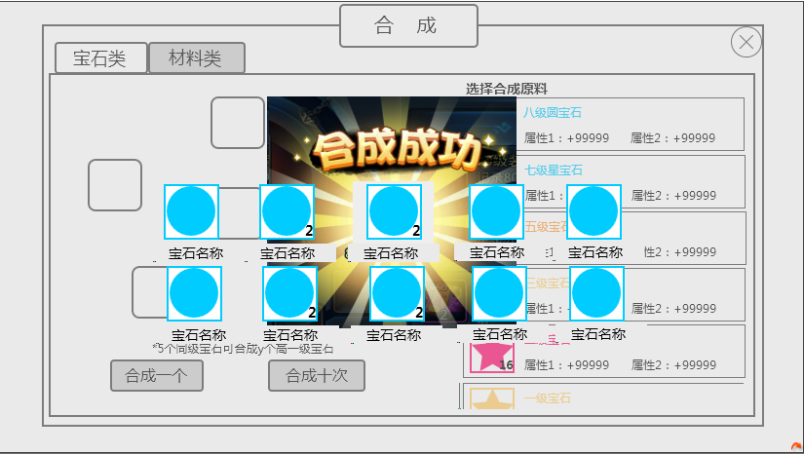
确定

 |  |  |  | 底面蒙灰，展示合成结果
 |  |  |  | 标题
 | 多语言图 |  |  |  | 合成成功
 |  |  |  |  | 美术图，所有语言都统一使用一张英文图
 |  |  |  | 合成道具展示
 |  |  |  |  | 单个的样式

 |  |  |  |  |  |  |  | 道具icon
 |  |  |  |  |  |  |  | 道具名称

 |  |  |  |  | 道具icon
 |  |  |  |  |  | 符合道具icon通用规则，满足堆叠规则，点击不响应tips
 |  |  |  |  | 道具名称
 |  |  |  |  |  | 根据道具显示名称
 |  |  |  |  |  | 符合通用文字缩放规则
 |  |  |  |  | 由于单次操作最多进行合成十次的操作，因此获得的合成道具最多会有十种，上图展示的即为最大情况
 |  |  |  |  | 当展示数量少于10个时，优先显示在第一排，第一排显示不下，再显示第二排
 |  |  |  |  | 单排显示时，根据数量进行居中展示
 |  |  |  |  | 示例： | 1个 |  |  |  |  | 2个
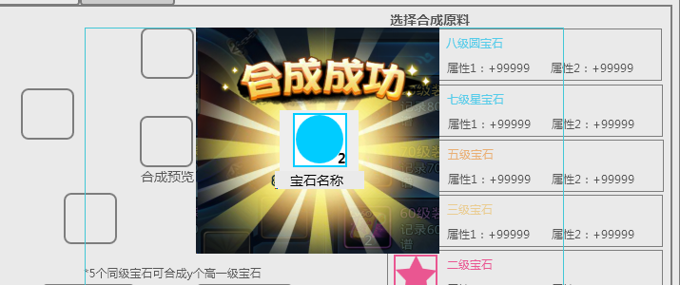
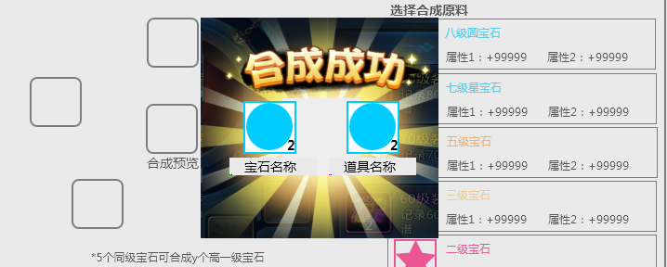

确定
确定

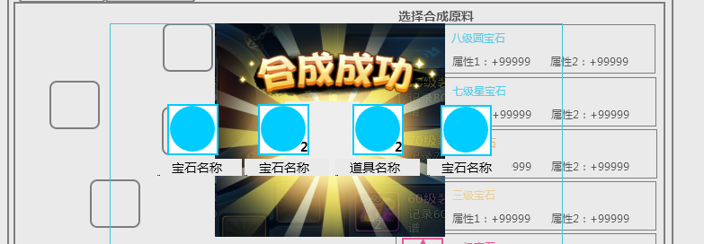
 |  |  |  |  | 3个 |  |  |  |  |  | 4个
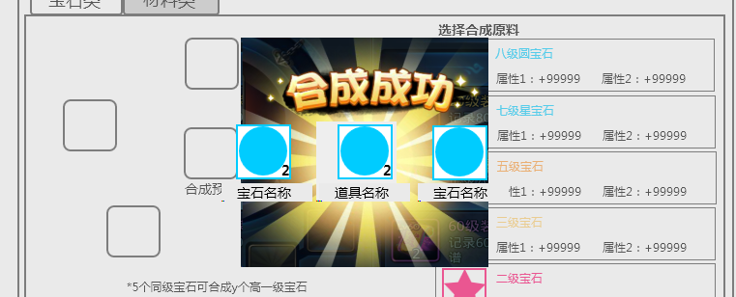

确定
确定

 |  |  |  |  | 合成多次操作时，每次合成操作单独确定合成结果，最终统计结果时，目标道具相同时，展示时进行合并，在道具icon上显示堆叠数量
 | 参考扫荡和开宝箱，这种UI还是价格确定按钮吧。
 |  |  |  | 确定按钮
 |  |  |  |  | 控件类型
 |  |  |  |  |  | 按钮
 |  |  |  |  | 显示位置
 |  |  |  |  |  | 见示意图
 |  |  |  |  | 出现/隐藏规则
 |  |  |  |  |  | 当合成展示界面出现时出现
 |  |  |  |  | 按钮文案
 |  |  |  |  |  | 确定
 |  |  |  |  |  | 多语言ID | ui_queding
 |  |  |  |  | 按钮操作
 |  |  |  |  |  | 点击按钮，关闭界面
 |  |  |  |  | 按钮样式
 |  |  |  |  |  | 普通
 |  |  |  |  |  | 按下
 |  |  |  |  | 音效
 |  |  |  |  |  | 事件 | 音效资源
 |  |  |  |  |  | 点击按钮 | 待回归

装备列表

复选控件

宠物阵容是客户端记的，换个设备就没了，有影响么

分解的结果会超过8个道具么？

获得金币后超上限了如何处理

分解规则缺失：点分解后，已选中材料消失，镶嵌的宝石或者穿戴的装备返还，然后玩家获得分解后的材料，之类的
点取消应该关闭界面，回到添加了分解目标状态吧

分解UI
 |  | 二、分解
 |  |  |  |  |  |  |  | 标题

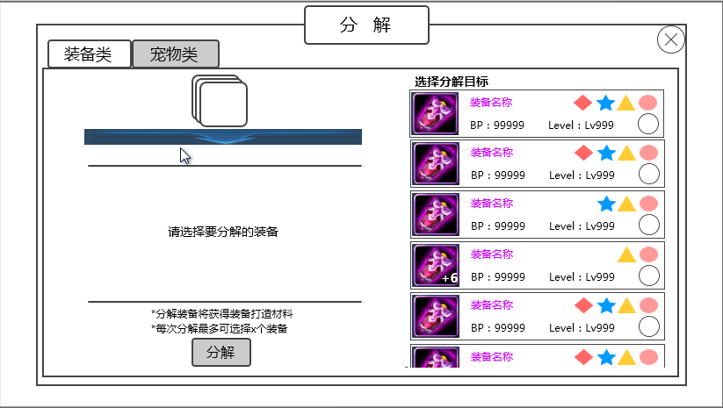
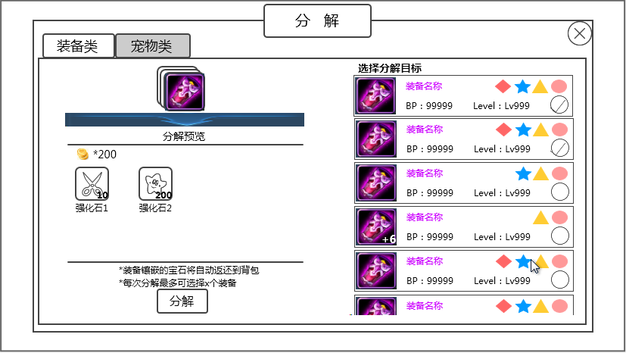
 |  |  | 切页标签

 |  |  |  |  |  |  |  |  |  |  |  | 分解目标操作区
 |  |  | 分解预览区

 |  |  | 提示信息

 |  |  |  |  |  | 筛选按钮 |  | 分解按钮

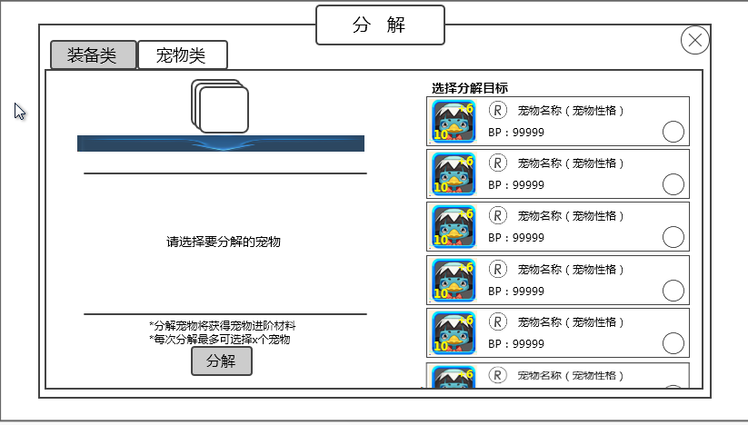
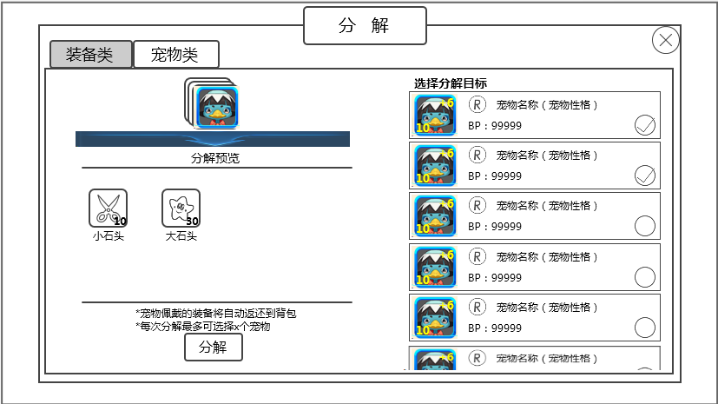

 |  |  | 进入
 |  |  |  | 通过游戏主功能界面的分解UI进入
 |  |  | 标题
 |  |  |  | 分解
 |  |  |  | 多语言ID | decompose_title
 |  |  |  | 符合通用文字缩放规则
 |  |  | 切页标签
 |  |  |  | 控件类型
 |  |  |  |  | 标签页
 |  |  |  | 显示位置
 |  |  |  |  | 见图1
 |  |  |  | 显示形式
 |  |  |  |  | 横向
 |  |  |  | 出现/隐藏规则
 |  |  |  |  | 分解页面出现时出现
 |  |  |  | 标签页文案
 |  |  |  |  | 分页签显示顺序为 装备、宠物
 |  |  |  |  | 多语言ID | 装备 | decompose_equip
 |  |  |  |  |  | 宠物 | decompose_monster
 |  |  |  |  | 符合通用文字缩放规则
 |  |  |  | 标签页操作
 |  |  |  |  | 采用默认
 |  |  |  | 标签页样式
 |  |  |  |  | 普通
 |  |  |  |  | 按下
 |  |  |  |  | 选中
 |  |  |  | 音效
 |  |  |  |  | 事件 | 音效资源
 |  |  |  |  | 点击按钮 | 待回归

 |  |  | 分解目标操作区
 |  |  |  | 装备 |  |  |  | 宠物
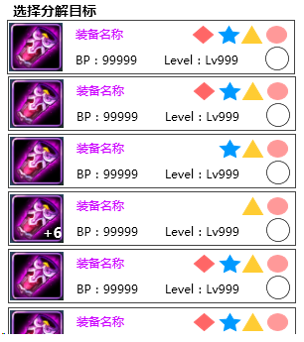
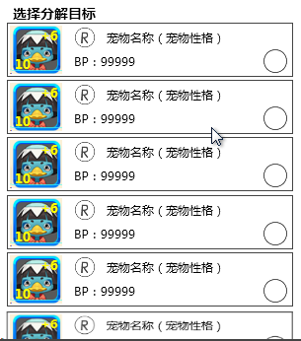

 |  |  |  | 最多显示个数见美术设计的UI标准文档，最后一个半个显示

 |  |  |  | 小标题
 |  |  |  |  | 显示 “选择分解原料”
 |  |  |  |  | 多语言ID | decompose_material
 |  |  |  | 列表
 |  |  |  |  | 1）样式
 |  |  |  |  |  |  | 装备名称 |  | 宝石镶嵌状态 |  |  |  | 宠物属性 | 宠物名称

 |  |  |  |  |  | 装备icon | 战力信息 | 限制等级 | 复选控件 |  |  | 宠物icon | 战力信息 |  | 复选控件

装备列表 | 装备列表 |  |  |  |  | ★装备列表格式见《宠物界面》文档的装备列表界面分页 |  |  |  |  |  | ★宠物列表格式见《宠物界面》文档的玩家拥有宠物界面分页
 |  |  |  |  |  | 区别 | 不显示“装备”按钮 |  |  |  |  | 区别 | 不显示宠物装备
 |  |  |  |  |  |  | 显示“复选按钮” |  |  |  |  |  | 显示宠物战力和复选控件

复选控件 |  |  |  |  |  | 复选控件 |  |  |  |  |  | 战力信息
 |  |  |  |  |  |  | 显示位置 |  |  |  |  |  | 显示该宠物的战力值
 |  |  |  |  |  |  |  | 见示意图 |  |  |  |  | 多语言ID | equip_forge_zhanli
 |  |  |  |  |  |  | 出现/隐藏规则 |  |  |  |  | 复选控件
 |  |  |  |  |  |  |  | 列表出现时显示 |  |  |  |  | 同装备的
 |  |  |  |  |  |  | 控件操作
 |  |  |  |  |  |  |  | 复选控件普通状态时，点击后变为选中状态
 |  |  |  |  |  |  |  |  | ——》

 |  |  |  |  |  |  |  | 复选控件选中状态时，点击后变为普通状态
 |  |  |  |  |  |  |  |  | ——》

 |  |  |  |  |  |  | 按钮样式
 |  |  |  |  |  |  |  | 普通
 |  |  |  |  |  |  |  | 选中
 |  |  |  |  |  |  | 音效
 |  |  |  |  |  |  |  | 事件 | 音效资源
 |  |  |  |  |  |  |  | 点击控件 | 待回归

 |  |  |  |  | 2）操作规则
 | 整条响应选中比较好，到时候看看背包的单选好不好选上吧。 |  |  |  |  | 除道具icon位置响应tips点击、复选控件响应点击外，点击条目其余位置相当于做了复选控件的操作
 |  |  |  |  | 3）排序规则
 |  |  |  |  |  | 装备列表
 |  |  |  |  |  |  | ★列出玩家拥有的且未被装备到任何宠物身上的所有装备
 |  |  |  |  |  |  | ★按照品质从低到高进行排序，若品质相同，则按照装备部位排序（item表的part字段的由0到5），都相同的随意排
 |  |  |  |  |  | 宠物列表
宠物阵容是客户端记的，换个设备就没了，有影响么 |  |  |  |  |  |  | ★列出玩家拥有的、且未被锁定的、且未被安排到各个玩法阵容的（包含副本出战的（只记录最后一次的出战阵容）、PVP中的、其他玩法的）所有宠物
没有 |  |  |  |  |  |  | ★按照品质从低到高进行排序，若品质相同，则按照宠物战力由小到大进行排列，品质和战力都相同的随意排

 |  |  | 分解预览区
 |  |  |  | 未添加分解目标时 |  |  |  |  | 添加了分解目标时
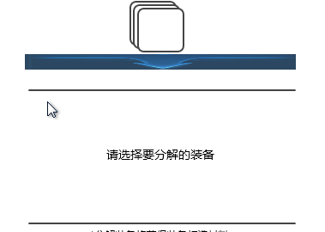
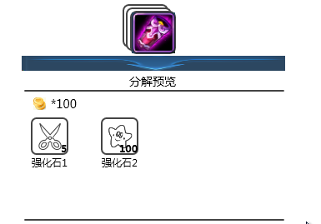
 |  |  |  |  |  |  |  |  |  |  |  | 分解目标icon

 |  |  |  |  |  |  |  |  |  |  |  | 分解预览

 |  |  |  |  |  |  |  |  |  |  |  | 分解获得预览区

 |  |  |  | 分解目标icon
 |  |  |  |  | 当未添加分解目标时，显示一个底图，如左图所示
 |  |  |  |  | 当添加分解目标时，在底图上加一个道具icon，此处此处显示的icon为右侧列表中玩家选择的排在最上的一个
 |  |  |  |  | 此处icon不响应点击弹tips
 |  |  |  | 分解预览
 |  |  |  |  | 显示“分解预览”
 |  |  |  |  | 多语言ID | decompose_preview
 |  |  |  | 分解获得预览区
 |  |  |  |  | 1）当未添加分解目标时，显示提示信息“请选择要分解的装备”
 |  |  |  |  | 多语言ID | decompose_choise
 |  |  |  |  | 符合通用文字缩放规则
 |  |  |  |  | 2）当添加分解目标时，
分解的结果会超过8个道具么？ |  |  |  |  | 支持显示的最大情况如下：8个道具（包含一个金币）
已跟数值确认过，不会超过8个 |  |  |  |  | 设计避免：不会出现分解出多于8个道具的情况
 |  |  |  |  | 不足8个时，优先显示第一行，行内优先从左显示
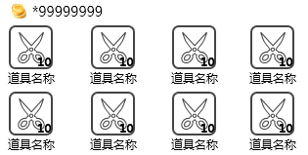

 |  |  |  |  | 道具
 |  |  |  |  |  | 道具icon
 |  |  |  |  |  |  | 符合道具icon通用规则，显示堆叠信息，响应点击弹出tips
 |  |  |  |  |  |  | 道具数量跟随玩家选中分解目标的变化而变化
 |  |  |  |  |  |  | 金币的堆叠数量显示采用通用显示规则2（KM版）
 |  |  |  |  |  | 道具名称
 |  |  |  |  |  |  | 显示道具名称（若为金币，则显示”金币“）
 |  |  |  |  |  |  | 多语言ID | 金币 | decompose_coin1
 |  |  |  |  |  |  | 整体显示在图标中间对应的下方位置
 |  |  |  |  |  |  | 符合通用文字缩放规则

 |  |  | 提示信息
 |  |  |  | 装备 | 符合通用文字缩放规则
 |  |  |  |  | 1）当未添加分解目标时，显示提示信息

 |  |  |  |  | 多语言ID | *分解装备将获得装备打造材料 |  |  | decompose_tips1
 |  |  |  |  | 2）当添加分解目标时，显示提示信息

 |  |  |  |  | 多语言ID | *装备镶嵌的宝石将自动返还到背包 |  |  | decompose_tips2
 |  |  |  | 宠物 | 符合通用文字缩放规则
 |  |  |  |  | 1）当未添加分解目标时，显示提示信息

 |  |  |  |  | 多语言ID | *分解宠物将获得宠物进阶材料 |  |  | decompose_tips3
 |  |  |  |  | 2）当添加分解目标时，显示提示信息

 |  |  |  |  | 多语言ID | *宠物佩戴的装备将自动返还到背包 |  |  | decompose_tips4

 |  |  | 分解按钮
 |  |  |  | 控件类型
 |  |  |  |  | 按钮
 |  |  |  | 显示位置
 |  |  |  |  | 见示意图
 |  |  |  | 出现/隐藏规则
 |  |  |  |  | 分解界面出现时按钮显示
 |  |  |  | 按钮文案
 |  |  |  |  | 分解
 |  |  |  |  | 多语言ID | decompose_title
 |  |  |  |  | 符合通用文字缩放规则
 |  |  |  | 按钮操作
 |  |  |  |  | 当未添加分解原料时，点击按钮，不进行分解操作，弹出IM提示信息compose_record_005
 |  |  |  |  | 当添加了分解原料时，点击按钮，弹出二级确认框
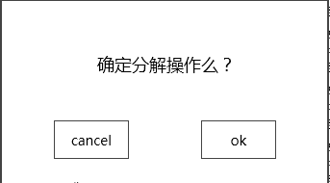
 |  |  |  |  |  |  |  |  |  | 窗口类型
获得金币后超上限了如何处理 |  |  |  |  |  |  |  |  |  |  | 采用UI通用逻辑的确认窗口
 |  |  |  |  |  |  |  |  |  | 显示位置
 |  |  |  |  |  |  |  |  |  |  | 屏幕中央
 |  |  |  |  |  |  |  |  |  | 提示信息
 |  |  |  |  |  |  |  |  |  |  | 确定分解操作么？ |  | 多语言ID | decompose_sure
 |  |  |  |  |  |  |  |  |  |  | *若金币达到上限，将无法继续获得金币 |  | 多语言ID | decompose_coin2

 |  |  |  |  | 点击取消按钮，关闭二级，不进行分解操作，列表中的选中状态不变化；
分解规则缺失：点分解后，已选中材料消失，镶嵌的宝石或者穿戴的装备返还，然后玩家获得分解后的材料，之类的 | 提示信息2是一行提示还是分多行提示 |  |  |  | 点击确定按钮，关闭二级，进行分解操作，已选中的分解目标消耗掉，宝石或者装备按照规则返还到背包，获得分解得到的材料和金币，依次弹出IM提示信息compose_record_001、compose_record_002，界面回到未添加分解目标的状态。
点取消应该关闭界面，回到添加了分解目标状态吧 | 按照IM规则，一行显示不下，在换行显示 |  |  |  | 获得金币超出上限处理采用通用逻辑。
就是这样滴 |  |  |  | 按钮样式
 |  |  |  |  | 普通
 |  |  |  |  | 按下
 |  |  |  | 音效
 |  |  |  |  | 事件 | 音效资源
 |  |  |  |  | 点击按钮 | 待回归

 |  |  | 筛选按钮
 |  |  |  | 控件类型
 |  |  |  |  | 按钮
 |  |  |  | 显示位置
 |  |  |  |  | 见示意图
 |  |  |  | 出现/隐藏规则
 |  |  |  |  | 分解界面出现时出现
 |  |  |  | 按钮文案
 |  |  |  |  | 筛选
 |  |  |  |  | 多语言ID | decompose_choice
 |  |  |  |  | 符合通用文字缩放规则
 |  |  |  | 按钮操作
 |  |  |  |  | 点击按钮，按钮弹出上拉菜单，如下图
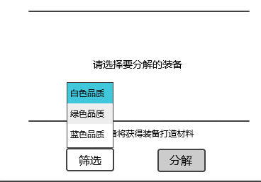

 |  |  |  |  | 上拉菜单选项从上到下依次为 白色品质、绿色品质、蓝色品质 |  |  |  |  |  | 符合通用文字缩放规则
 |  |  |  |  | 多语言ID | 白色品质 | decompose_white
 |  |  |  |  |  | 绿色品质 | decompose_green
 |  |  |  |  |  | 蓝色品质 | decompose_blue
 |  |  |  |  | 选择其中某一项，则右侧列表所有对应品质的装备/宠物会都被勾选上，上拉菜单收回且弹出提示信息compose_record_003。
 |  |  |  |  | 同时，分解预览区位置的显示内容跟随实际获得变化。
 |  |  |  |  | 若根据玩家选择筛选后，没有符合条件的目标，上拉菜单收回且弹出提示信息compose_record_004。
 |  |  |  |  | 玩家操作筛选按钮进行选择时，无需管之前选择的状态如何（即之前什么项目被选中），清除之前所有选择，选中此次操作的目标。
 |  |  |  |  | 若此次筛选操作没有找到符合条件的目标，仍会进行清除之前所有选择的操作，且分解按钮置灰（因为此时没有目标处于选中状态了）。
 |  |  |  |  | 通过筛选按钮选择目标后，玩家仍可通过手动操作复选控件进行选中和取消选中操作。
 |  |  |  |  | 玩家筛选时，无论结果如何，右侧列表只进行复选控件的选中状态、非选中状态刷新，列表位置不会刷新，即玩家操作让列表停留在的位置不会跟随筛选操作进行变化。
 |  |  |  | 按钮样式
 |  |  |  |  | 普通
 |  |  |  |  | 按下
 |  |  |  | 音效
 |  |  |  |  | 事件 | 音效资源
 |  |  |  |  | 点击按钮 | 待回归

美术需求
一、合成
 |  |  |  |  |  | 标题

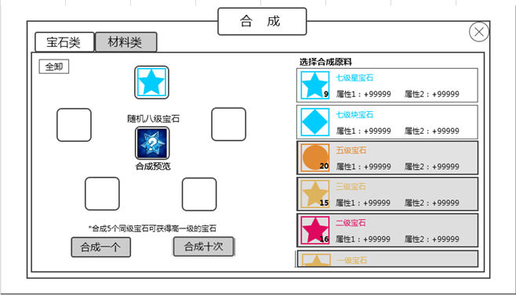

 | 切页标签

 | 添加道具、 |  |  |  |  |  |  |  |  |  | 原料操作区
 | 目标道具操作区

 | 提示信息

 |  |  | 合成一个按钮 |  | 合成十次按钮

 |  | 图1 |  |  |  |  |  |  |  |  |  | 图2 |  |  |  | 图3
 | 标题
 |  | 合成
 |  | 符合通用文字缩放规则，美术给控件尺寸及字体范围
 | 切页标签
 |  | 标签页文案
 |  |  | 分页签显示顺序为 宝石、材料
 |  |  | 符合通用文字缩放规则，美术给控件尺寸及字体范围
 |  | 标签页样式
 |  |  | 普通
 |  |  | 按下
 |  |  | 选中
 | 原料操作区
 |  | 宝石 |  |  |  | 材料

 |  | 最多显示个数见美术设计的UI标准文档，最后一个半个显示

 |  | 小标题
 |  |  | 显示 “选择合成原料”
 |  | 列表
 |  |  |  | 宝石名称 |  |  |  |  |  | 材料名称

 |  |  | 宝石icon图标 |  | 属性信息 |  |  |  | 材料icon图标

 |  |  | ★宝石列表格式同背包 |  |  |  |  |  | ★材料列表格式同背包

 |  |  | 需要有不可用状态

 | 添加道具、目标道具操作区

 |  | 添加道具格子
 |  |  | 样式
 |  |  |  | 未添加道具时：分为可用和不可用两个状态
 |  |  |  | 添加道具后：显示为底框+上方道具icon的形式
 |  |  |  | 示例：

 |  | 目标道具格子
 |  |  | 样式+操作规则
 |  |  |  | 未添加原料时 |  | 添加原料后
 |  |  |  |  |  |  |  | 道具名称
 |  |  |  |  |  |  |  | 格子底框+道具icon

 |  |  |  |  |  |  |  | 合成预览

 |  |  |  | 未添加原料时，目标道具格子显示 格子底框，底框下方显示”合成预览“ |  |  |  |  |  |  | 符合通用文字缩放规则，美术给控件尺寸及字体范围
 |  |  |  | 当添加了任一个原料后，目标道具格子立即根据合成配方出现合成目标提示，样式如上方右图
 |  |  |  |  | 1）在格子底框上方出现”道具名称“ |  |  |  |  |  | 符合通用文字缩放规则，美术给控件尺寸及字体范围
 |  |  |  |  |  | 宝石 | 由于宝石合成目标都为随机的，所以若合成的是宝石，则在道具名称位置显示”随机X级宝石“，X根据具体添加的原料进行显示
 |  |  |  |  |  | 材料 | 直接显示目标道具的名称
 |  |  |  |  | 2）格子底框+道具icon，在底框上方显示道具icon
 |  |  |  |  |  | 宝石 | 统一使用一张图，此图不响应点击
 |  |  |  |  |  |  | 需要美术给图
 |  |  |  |  |  |  | 参考效果

 |  |  |  |  |  | 材料 | 显示目标道具icon，该icon响应点击，点击弹出道具tips
 |  | 全卸按钮
 |  |  | 按钮文案
 |  |  |  | 全卸
 |  |  |  | 符合通用文字缩放规则，美术给控件尺寸及字体范围
 |  |  | 按钮样式
 |  |  |  | 普通
 |  |  |  | 按下

 | 提示信息
 |  | 提示信息的所有可能性 |  |  | 符合通用文字缩放规则，美术给控件尺寸及字体范围
 |  | 宝石 | 显示”*5个同级宝石可合成高一级的宝石”
 |  | 材料 | 未添加原料时，显示”*合成若干个同种类材料可获得更高等级该种类材料”
 |  |  | 添加原料后，显示”*合成X个同种类材料可获得更高等级该种类材料”，其中，X根据配方的原料个数显示

 | 合成一个按钮
 |  | 按钮文案
 |  |  | 合成一个
 |  |  | 符合通用文字缩放规则，美术给控件尺寸及字体范围
 |  | 按钮样式
 |  |  | 普通
 |  |  | 按下
 |  |  | 不可用

 | 合成十个按钮
 |  | 按钮文案
 |  |  | 合成十个
 |  |  | 符合通用文字缩放规则，美术给控件尺寸及字体范围
 |  | 按钮样式
 |  |  | 普通
 |  |  | 按下
 |  |  | 不可用

 | 合成结果展示
 |  | 先出现一个合成过程的UI动画，然后出现合成展示界面
 |  | 合成过程的UI动画
 |  | 底面一个魔法阵（很简单的就行），然后外部有星星不断被吸入法阵，2秒后出现一个爆出来的特效。
 |  | （这是个大概的参考感觉，美术觉得不好可以修改效果）

 |  | 合成展示界面

确定

 |  | 底面蒙灰，展示合成结果
 |  | 标题
 |  |  | 合成成功
 |  |  | 美术图，所有语言都统一使用一张英文图
 |  | 合成道具展示
 |  |  | 单个的样式

 |  |  |  |  |  | 道具icon
 |  |  |  |  |  | 道具名称

 |  |  | 道具icon
 |  |  |  | 符合道具icon通用规则，满足堆叠规则，点击不响应tips
 |  |  | 道具名称
 |  |  |  | 根据道具显示名称
 |  |  |  | 符合通用文字缩放规则，美术给控件尺寸及字体范围
 |  |  | 由于单次操作最多进行合成十次的操作，因此获得的合成道具最多会有十种，上图展示的即为最大情况
 |  |  | 当展示数量少于10个时，优先显示在第一排，第一排显示不下，再显示第二排
 |  |  | 单排显示时，根据数量进行居中展示
 |  |  | 示例： | 1个 |  |  |  |  | 2个

确定
确定

 |  |  | 3个 |  |  |  |  |  | 4个

确定
确定

二、分解
 |  |  |  |  |  | 标题

 | 切页标签

 |  |  |  |  |  |  |  |  |  |  |  | 分解目标操作区
 | 分解预览区

 | 提示信息

 |  |  |  | 筛选按钮 |  | 分解按钮

 | 标题
 |  | 分解
 |  | 符合通用文字缩放规则，美术给控件尺寸及字体范围
 | 切页标签
 |  | 标签页文案
 |  |  | 分页签显示顺序为 装备类、宠物类
 |  |  | 符合通用文字缩放规则，美术给控件尺寸及字体范围
 |  | 标签页样式
 |  |  | 普通
 |  |  | 按下
 |  |  | 选中
 | 分解目标操作区
 |  | 装备 |  |  |  | 宠物

 |  | 最多显示个数见美术设计的UI标准文档，最后一个半个显示

 |  | 小标题
 |  |  | 显示 “选择分解原料”
 |  | 列表
 |  |  |  |  | 装备名称 |  | 宝石镶嵌状态 |  |  |  |  |  | 宠物属性 | 宠物名称

 |  |  |  | 装备icon | 战力信息 | 限制等级 | 单选控件 |  |  |  |  | 宠物icon | 战力信息 |  | 单选控件

 |  |  |  | ★宝石列表格式见《宠物界面》文档的装备列表界面分页 |  |  |  |  |  |  |  | ★宠物列表格式见《宠物界面》文档的玩家拥有宠物界面分页
 |  |  |  | 区别 | 不显示“装备”按钮 |  |  |  |  |  |  | 区别 | 不显示宠物装备
 |  |  |  |  | 显示“单选按钮” |  |  |  |  |  |  |  | 显示宠物战力和单选控件

 |  |  |  | 单选控件 |  |  |  |  |  |  |  | 战力信息
 |  |  |  |  | 控件操作 |  |  |  |  |  |  |  | 显示该宠物的战力值
 |  |  |  |  |  | 单选控件普通状态时，点击后变为选中状态 |  |  |  |  |  | 单选控件
 |  |  |  |  |  |  | ——》 |  |  |  |  |  | 同装备的

 |  |  |  |  |  | 单选控件选中状态时，点击后变为普通状态
 |  |  |  |  |  |  | ——》

 |  |  |  |  | 按钮样式
 |  |  |  |  |  | 普通
 |  |  |  |  |  | 选中

 | 分解预览区
 |  | 未添加分解目标时 |  |  |  |  | 添加了分解目标时

 |  |  |  |  |  |  |  |  |  |  |  | 分解目标icon

 |  |  |  |  |  |  |  |  |  |  |  | 分解预览

 |  |  |  |  |  |  |  |  |  |  |  | 分解获得预览区

 |  | 分解目标icon
 |  |  | 当未添加分解目标时，显示一个底图，如左图所示
 |  |  | 当添加分解目标时，在底图上加一个道具icon，此处仅显示玩家选中的第一个道具的icon，之后再选中的道具不显示
 |  | 分解预览
 |  |  | 显示“分解预览”
 |  | 分解获得预览区
 |  |  | 1）当未添加分解目标时，显示提示信息“请选择要分解的装备”
 |  |  | 符合通用文字缩放规则，美术给控件尺寸及字体范围
 |  |  | 2）当添加分解目标时，
 |  |  | 支持显示的最大情况如下：金币+8个道具
 |  |  | 不足8个时，优先显示第一行，行内优先从左显示

 |  |  | 道具
 |  |  |  | 道具icon
 |  |  |  |  | 符合道具icon通用规则，显示堆叠信息，响应点击弹出tips
 |  |  |  | 道具名称
 |  |  |  |  | 显示道具名称（若为金币，则显示”金币“）
 |  |  |  |  | 需要美术给一个金币的icon图
 |  |  |  |  | 整体显示在图标中间对应的下方位置
 |  |  |  |  | 符合通用文字缩放规则，美术给控件尺寸及字体范围

 | 提示信息 |  | 符合通用文字缩放规则，美术给控件尺寸及字体范围
 |  | 装备
 |  |  | 1）当未添加分解目标时，显示提示信息

 |  |  | 2）当添加分解目标时，显示提示信息

 |  | 宠物
 |  |  | 1）当未添加分解目标时，显示提示信息

 |  |  | 2）当添加分解目标时，显示提示信息

 | 分解按钮
 |  | 按钮文案
 |  |  | 分解
 |  |  | 符合通用文字缩放规则，美术给控件尺寸及字体范围
 |  | 按钮样式
 |  |  | 普通
 |  |  | 按下
 | 筛选按钮
 |  | 按钮文案
 |  |  | 筛选
 |  |  | 符合通用文字缩放规则，美术给控件尺寸及字体范围
 |  | 按钮操作
 |  |  | 点击按钮，按钮弹出上拉菜单，如下图

 |  |  | 上拉菜单选项从上到下依次为 白色品质、绿色品质、蓝色品质
 |  |  | 符合通用文字缩放规则，美术给控件尺寸及字体范围
 |  | 按钮样式
 |  |  | 普通
 |  |  | 按下

策划验收
日期 | 序号 | 本次验收内容 | 具体内容 | 验收结果 | 备注
2015-11-04 |  | 合成界面
 | 1 | 切页标签 |  |  | √
 | 2 | 合成原料列表 | 小标题 |  | √
 |  |  | 原料列表样式 | 1、宝石没有显示属性
 |  |  | 道具tips响应点击，其他位置响应添加操作 |  | √
 |  |  | 列表条目状态变化 |  | √
 |  |  | 列表排序 |  | √
 | 3 | 添加道具、目标道具操作区 | 添加道具格子 |  | √
 |  |  | 目标道具格子 | 1、当未添加原料时，应不显示目标道具名称 | 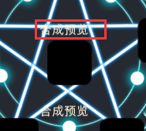
 |  |  |  | 2、没有显示目标道具icon | 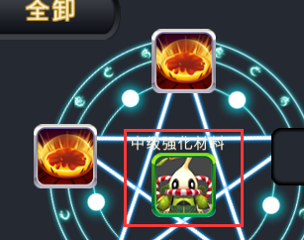
 |  |  | 全卸按钮 |  | √
 | 4 | 提示信息 |  | 没有文字缩放，超出去了
 | 5 | 合成一个按钮 |  |  | √
 | 6 | 合成十个 |  |  | √
 | 7 | 合成结果展示 |  |  | √

 |  | 分解界面
 | 1 | 切页标签 |  |  | √
 | 2 | 分解目标操作区 | 小标题 |  | √
 |  |  | 列表样式 |  | √
 |  |  | 复选控件 |  | √
 |  |  | 列表排序 |  | √
 | 3 | 分解预览 | 分解目标icon
 |  |  | 分解获得预览区 | 出现不明信息
 | 4 | 提示信息 |  | 没有文字缩放，超出去了
 | 5 | 分解按钮 |  | 没有添加分解目标时，也响应点击弹出了二级确认框
 | 6 | 筛选按钮 |  | IM提示信息错误：已选择所有XX品质目标（XX代表白色、绿色、蓝色）

评审问题

2015-10-12 | 合成＆分解系统评审
 | 合成
1 | 有多少种宝石？

解决方案 | 没定

2 | 合成规则——材料
 | 合成全部不太理解？逻辑不明， 是某种合成出来的宝石需要多于一种宝石吗？ 一种宝石有可能产出不同的合成品吗？ 1对多， 多对多之类关系不明。
 | 材料怎么合?也是低级合成高级么?
 | 合成材料只能是选同一种材料合成还是可以混搭？
 | 材料合成一般都有什么内容？列表中如何排序，是否方便查找？

 | 合成规则——宝石
 | 不同形状的宝石也可以合成么
 | 同级别不同形状的可以合成？
 | 为什么采用合成形状随机的设计，不用同形状合成高级同形状呢？
 | 合成宝石的时候只能是5个合成一个么？但是在合成材料的时候怎么知道是几个材料合成一个，看中间的预览？感觉挺不统一的
 | 合成随机宝石感觉不太好

解决方案 | 合成规则修正
 | 材料 | x个某个道具合成y个某个道具
 |  | (合成关系都为同类道具内部低级合成高级)
 | 宝石 | x个n级宝石合成y个n+1级宝石（原料无种类条件限制，生成的宝石种类随机）

3 | 合成操作规则
 | 如果是合成全部，选的不同形状（如4个a，1个b），每次都按对应比例扣，直到a或b不足？
 | 合成全部是选择全部同形状同等级的宝石合成呢还是说选择全部同等级的任意形状宝石合成呢？
 | 如何合成全部的话，每次都可能不一样的形状吧，例子中是合成了同一种

解决方案 | 鉴于新的宝石合成规则，则“合成全部”将消耗掉所有当前级别宝石（不存在形状问题了）

4 | 合成配方问题
 | 材料如何确定合成公式
 | 多个材料合成一个，现在的体验是先选择材料，然后出合成结果。玩家怎么知道合成的目标？合成的目标所需材料玩家也记不住吧。

解决方案 | 由于合成规则简单，则合成配方采用提示信息的方式展示
 | 宝石 |  | 材料
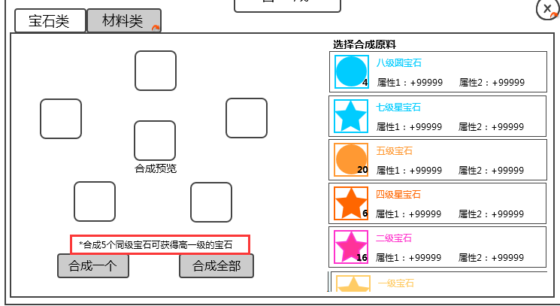
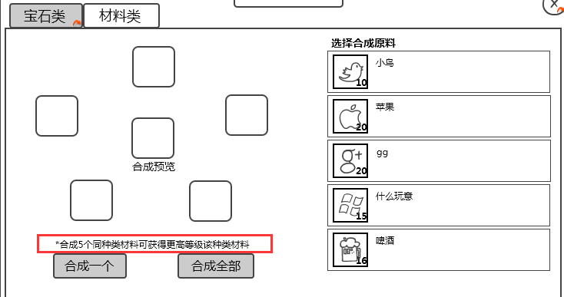

5 | “展示原材料”方式，和“展示配方”方式各有适用场景，目前做法玩家需要记忆配方，如果只是同色宝石合成更大宝石比较合适，更复杂配方需考虑是否合适
 | 个人倾向于根据目标选材料，而不是选了材料才知道目标
 | 感觉操作很不方便，研究了半天才搞明白点。（问了下，是添加材料感觉不方便）

解决方案 | 由于合成关系简单，仍维持展示原材料的方式

6 | 需要少于5个材料的， 其他格子如何显示？
 | 材料合成如果不需要满5个的时候，建议将多余所需数量的格子有个变化。

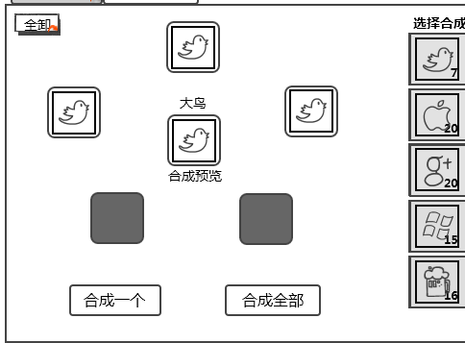
解决方案 | 采纳~少于5个的时候，不用添加的格子置灰。

7 | 界面左右互换是否操作更顺手？
 | 小珍提的界面左右互换确实感觉体验更好一些，顶一下

解决方案 | 评估了一下页面的操作强度，确实当前的设计对于左手操作强度要求高于右手，采纳建议，左右互换。

8 | 点击主界面的合成分解按钮后，又弹出了两个入口图标，这有违当前游戏的操作习惯，目前设计的没这种点一个入口处2个入口的
 | 感觉合成&分解的入口与其他界面入口不统一

解决方案 | 合成、分解改为在主界面的两个入口

9 | 合成的应该是八级随机宝石吧

解决方案 | 是想表达随机的意思 0.0，已采纳修改

10 | 材料的选择还要有顺序限制吗？

解决方案 | 没有

 | 分解
1 | 分解或者合成或者分解全部或者合成全部的时候需要给一个二次确认么，免得手残给点了
 | 分解高品质装备或宠物时，有保护提醒么？
 | 分解那块没有二次确认，容易有误操作。

解决方案 | 采纳，加入二次确认

2 | 分解列表排序是怎样的？

解决方案 | 装备and宠物：按照战力由低到高

3 | 分解界面，金币数量显示在图标上，会不会显示不下？

解决方案 | 修改了一下金币的显示形式，同时加入单次分解操作可选择的装备/宠物个数上限（主要为了分解产出道具和金币数量显示不超出上限）
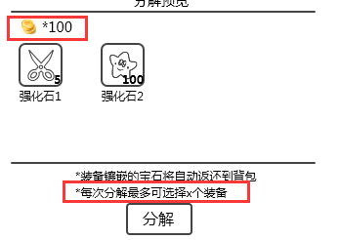

4 | 分解所得在二次确认里展示给玩家即可，现在点了就展示，确认了提示再展示一遍，重复

解决方案 | 已和珍珍确认，是弹出的IM提示信息在演示过程中做成了点击才能进入下一步造成的误解
5 | 分解的选择提示怎么一会提示选择一会提示取消选择？

解决方案 | 已和帅帅确认，不是设计操作问题，是演示过程我做的强制选择步骤造成了误解

2015-10-15 | 合成＆分解系统二次评审
1 | 选择第一个原料时，即把合成的目标显示出来（可分为材料充足、材料不足两种状态），是否更好一些？

解决方案 | 采纳添加第一个原料时即显示合成目标的建议，但是不需要分材料充足和材料不足两种状态，这两种状态的区分度把握不好反而容易使玩家糊涂，而且其实玩家能看到自己原料数量状态，没有必要在这显示目标状态。

2 | 合成全部规则，建议根据玩家选择的原料比例来全部合成，而不是消耗背包中所有能合成的原料。
 | 举例：合成8级宝石的原料： 7级别A 100个，7级别B，50个，如果 玩家选择的原料都是A，那么就不应该消耗B。
 | 感觉挺清晰的，合成全部有待商榷
 | 使用多个同级宝石合成更高级宝石时候，点击合成全部的话，跟所选的宝石是否有关？

解决方案 | 1）“合成全部”改为“合成十次”，因为一是之前没考虑到合成结果特别多时的展示情况；
 | 二是材料方面，假如强化石分为低级、中级、高级，而玩家会在同一时间需要使用到三种级别的强化石，那么用低级合中级时，中级合高级时就会有合成一部分而不是全部的需求；
 | 综合以上两点考虑，将“合成全部”改为“合成十次”。
 | 2）合成操作规则采纳师叔的建议，修改为根据玩家选择的原料比例来进行合成十次的操作。

3 | 如果材料合成不复杂的话--体验不错，不太了解合成公式。材料合成只是使用同种材料么？（小鸟合成大鸟）

解决方案 | 材料的话都是同种材料合成另一种材料，混搭只会出现在宝石处。

4 | 合成全部的时候，结果是多种，如何表现？

解决方案 | 表现样式示意：

